Feuil1
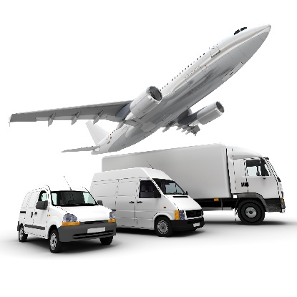
Filière
Transport

Nom et prénom de la personne répondant au questionnaire
Fonction
Etablissement
GHT
Email
N° de téléphone
 |  |  | è Colonnes à compléter par les établissements (liste déroulante)

Catégories d'achat | Segments d'achat | Sous segment potentiel | Marché interne en cours (oui / non) | Date de fin | CA annuel en €/HT | Principaux fournisseurs | Intérêt pour un marché UniHA (oui / non) | Intérêt de 1 à 5 (1 = peu intéressé, 5 = très intéressé) | Participation en Groupement des commandes (définition des besoins possibles) ou en Centrale d'achat | Participation : Etablissement seul ou GHT | Souhait de participer au groupe expert (oui / non) | Autre segment ou sous segment à proposer | Commentaires
Déplacements | Congés bonifiés | _ | Marché existant coordonné par la filière Services
 | Déplacements professionnels (missions) | _ | Marché existant coordonné par la filière Services
Equipements et matériels de transport | Cyclomoteur & cycles (achat, location et maintenance) | Achat
 |  | Location
 | Location de véhicules standard (VU, VL) | _ | Procédure en cours de publication. Marché accessible en Centrale d'achat à compter du 1er mars 2019
 | Location de véhicules spécifiques et matériel de levage | Location véhicules sanitaires et assimilés
 |  | Location autres véhicules (PL, frigorifiques, …) | Procédure en cours de publication. Marché accessible en Centrale d'achat à compter du 1er mars 2019
 |  | Location de matériel de levage et de manutention
 | Achat véhicules standard | _
 | Achat véhicules spécifiques et matériel de levage | Achat véhicules durables (hybride)
 |  | Achat véhicules sanitaires et assimilés
 |  | Achat matériel de levage et de manutention (transpalettes, chariots élévateur, …)
Maintenance et contrôles pour équipements et matériels de transport | Accessoires et pièces détachées (ateliers internes) | _
 | Maintenance et contrôles de matériel de manutention | _
 | Maintenance et contrôles de véhicules | Maintenance de parc automobile
 |  | Contrôles techniques de véhicules
Carburant, huiles et lubrifiants en vrac | Carburant "en vrac" | _
 | Huiles et lubrifiants | _
Prestations liées aux transports | Cartes accréditives | _ | Marché existant. Accessible en Centrale d'achat
 | Régulation des flux de transport de patients | Audit organisationnel/ optimisation des flux patients | Marché existant. Accessible en Centrale d'achat
 |  | Outils de régulation | Marché existant. Accessible en Centrale d'achat
 | Auto partage flotte véhicules de service | _
 | Gestion documentaire Transport | _
 | Mise aux normes des hélistations hospitalières | _
 | Péage, lavage, ... | _ | Marché existant. Accessible en Centrale d'achat
Transports de personnes | Transports aériens de personnes | Transports sanitaires héliportés | Prestation d'accompagnement UniHA
 |  | Transports sanitaires par avion (y compris DOM-COM et Corse)
 |  | Transports équipes hospitalières de greffe | Marché UniHA existant. Accessible en Centrale d'achat
 | Transports terrestres de personnes | Transports de personnes (taxis, navettes, TPMR...)
 |  | Transports sanitaires terrestres médicalisés (SMUR)
 |  | Transports sanitaires terrestres non médicalisés
 |  | Transport de corps avant mise en bière
Transports de biens / Distribution | Transport de marchandises | Linge
 |  | Restauration
 |  | Dossiers patients
 |  | Collecte et transport DASRI | Marché existant coordonné par la filière DASRI
 |  | Marchandises avec fournisseur en monopole : médicaments, …
 | Transports de colis postaux | DHL, Chronopost, UPS
 | Transport de produits de santé thermosensibles | Prélèvements biologiques, produits sanguins labiles J
 |  | Prélèvements biologiques, produits sanguins labiles J+1 | Marché coordonné par la filière Bureau / Bureautique
 |  | Convoyages de cellules souches Hématopoïétiques | Marché UniHA existant. Accessible en Centrale d'achat
 |  | Transports de médicaments (Approvisionnement des PUI)
 |  | Transport de machines à perfuser les reins | Marché UniHA existant. Accessible en Centrale d'achat
 | Transport transitaire | Transport transitaire aérien
 |  | Transport transitaire maritime
 |  | Transport sanitaire terrestre

